4ほ場図 (記入例)
様式BD－4

環境保全米B・Dタイプ 申請ほ場位置図

申請者名 | キビタン安心米生産部会

ほ場番号 | １．２．３．４．５

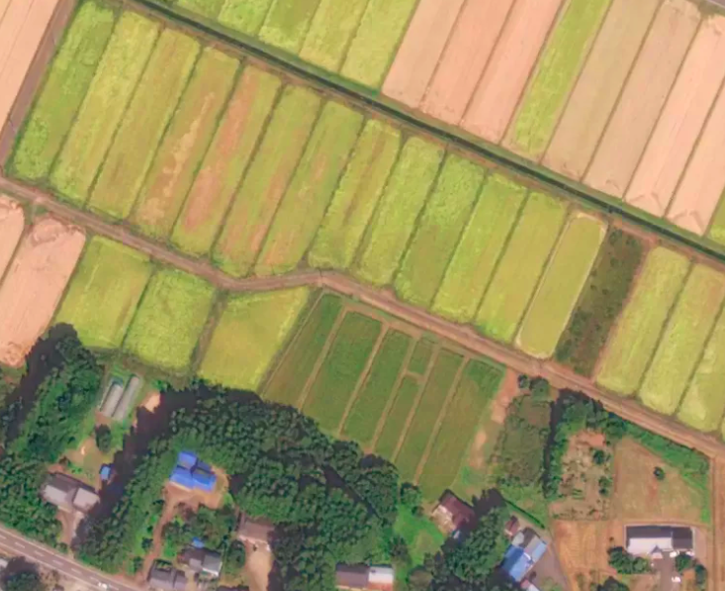

①
②
③
④
⑤

■記入上の注意
１．役場、農協等で配布している農地の図面をコピーし貼り付けてください。
２．当該ほ場が分かるように近隣の目印となる施設等も記入し、検査員がほ場位置を確認できるようにしてください。
ほ場が2箇所以上に分散しており1枚での記入が困難な場合は複数枚に分けて記入して下さい。

